Лист1
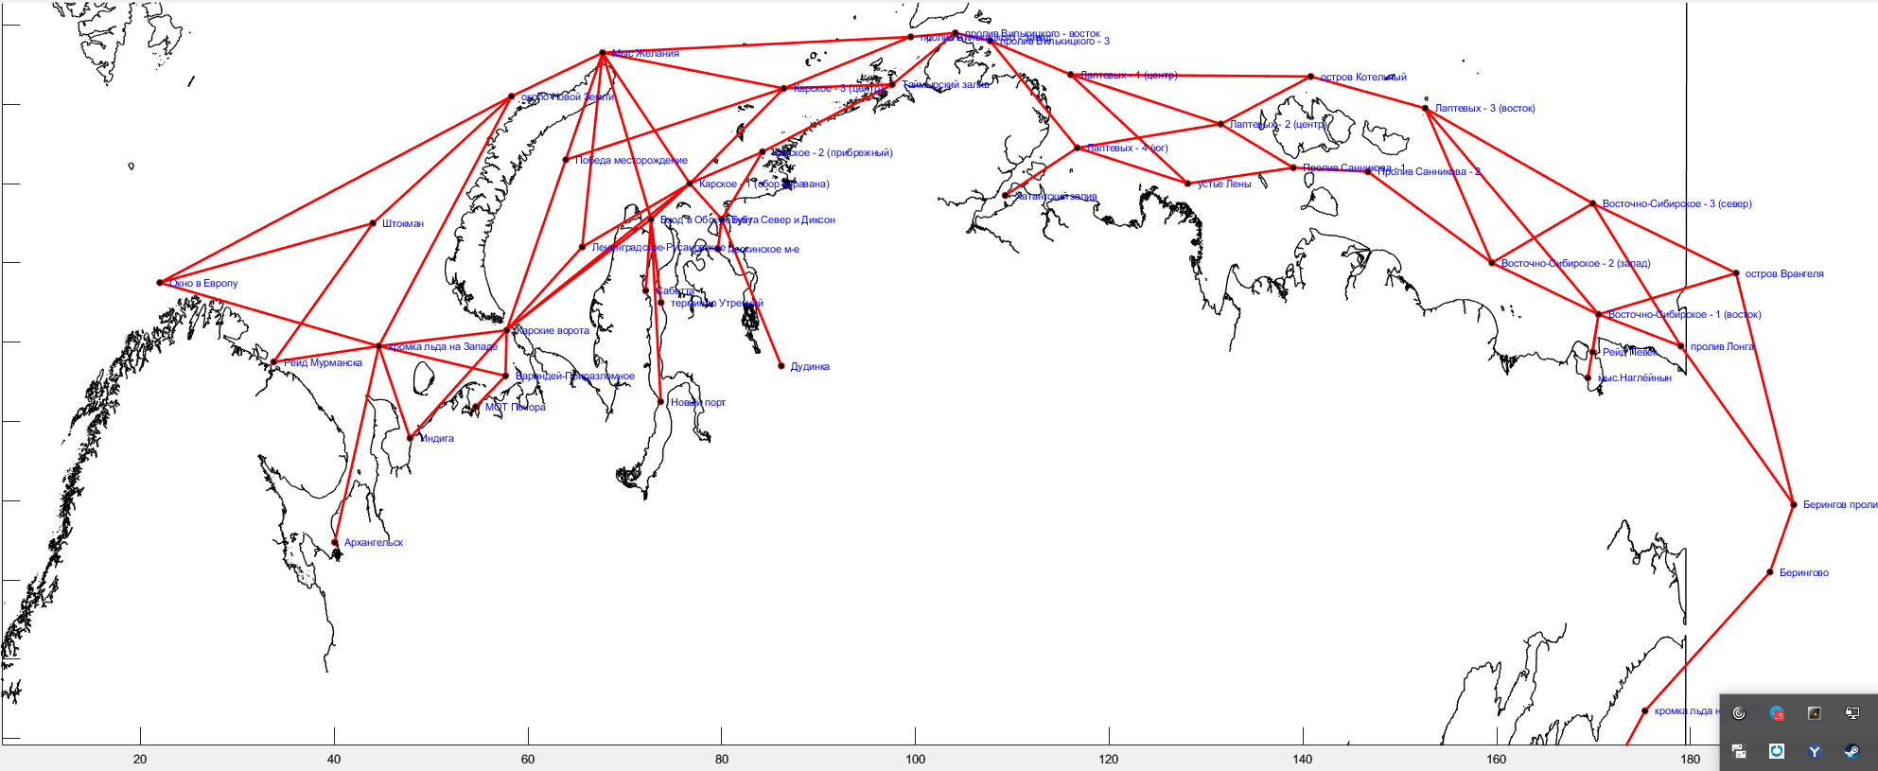
Название судна | Ледовый класс | Скорость, узлы (по чистой воде) | Пункт начала плавания | Пункт окончания плавания | Дата начала плавания
ДЮК II | Arc 5 | 15 | Новый порт | Рейд Мурманска | 2022-03-01
САРМАТ | Arc 4 | 15 | Сабетта | Архангельск | 2022-03-01
EDUARD TOLL | Arc 7 | 15 | Сабетта | Рейд Мурманска | 2022-03-01
GEORGIY USHAKOV | Arc 7 | 15 | Штокман | Пролив Лонга | 2022-03-01
RUDOLF SAMOYLOVICH | Arc 7 | 15 | Новый порт | устье Лены | 2022-03-01
VLADIMIR VORONIN | Arc 7 | 15 | Сабетта | Пролив Лонга | 2022-03-01
NIKOLAY YEVGENOV | Arc 7 | 14 | Терминал Утренний | Пролив Лонга | 2022-03-01
CHRISTOPHE DE MARGERIE | Arc 7 | 14 | Окно в Европу | Терминал Утренний | 2022-03-01
BORIS VILKITSKY | Arc 7 | 19 | Окно в Европу | Терминал Утренний | 2022-03-01
АРКТИКА-2 | Arc 5 | 19 | Терминал Утренний | устье Лены | 2022-03-01
ИНЖЕНЕР ВЕШНЯКОВ | Arc 5 | 19 | Окно в Европу | Терминал Утренний | 2022-03-01
ТАМБЕЙ | Arc 4 | 19 | Окно в Европу | Терминал Утренний | 2022-03-01
ШТУРМАН АЛЬБАНОВ | Arc 7 | 19 | Штокман | Дудинка | 2022-03-01
НИКИФОР БЕГИЧЕВ | Arc 4 | 16 | Новый порт | Окно в Европу | 2022-03-01
НОРИЛЬСКИЙ НИКЕЛЬ | Arc 7 | 14 | Мыс Желания | устье Лены | 2022-03-01
АЙС ИГЛ | Arc 5 | 14 | Новый порт | Штокман | 2022-03-01
ШТУРМАН КОШЕЛЕВ | Arc 7 | 15 | Пролив Лонга | Сабетта | 2022-03-01
ШТУРМАН ЩЕРБИНИН | Arc 7 | 15 | Победа месторождение | Окно в Европу | 2022-03-01
ШТУРМАН СКУРАТОВ | Arc 7 | 15 | Терминал Утренний | устье Лены | 2022-03-01
ИОГАНН МАХМАСТАЛЬ | Arc 5 | 14 | Новый порт | Окно в Европу | 2022-03-01
BORIS SOKOLOV | Arc 7 | 14 | Архангельск | Дудинка | 2022-03-01
ИНЖЕНЕР ТРУБИН | Arc 5 | 12 | устье Лены | Новый порт | 2022-03-01
БАРЕНЦ | Arc 4 | 16 | Восточно-Сибирское 1 | Рейд Мурманска | 2022-03-01
ПОЛАР КИНГ | Arc 5 | 16 | Восточно-Сибирское 3 | Архангельск | 2022-03-01
МЫС ДЕЖНЕВА | Arc 4 | 16 | Победа месторождение | Дудинка | 2022-03-01
СЕВМОРПУТЬ | Arc 5 | 14 | Штокман | Дудинка | 2022-03-01
ГРИГОРИЙ ШЕЛИХОВ | Arc 4 | 14 | Новый порт | устье Лены | 2022-03-01
УРАРТУ | Arc 4 | 18 | Архангельск | устье Лены | 2022-03-01
ФЕСКО ПАРИС | Arc 4 | 18 | Терминал Утренний | Пролив Лонга | 2022-03-01
ПРОГРЕСС | Arc 4 | 18 | Штокман | Терминал УТренний | 2022-03-01
МИХАИЛ БРИТНЕВ | Arc 4 | 18 | Рейд Мурманска | Новый порт | 2022-03-01
САБЕТТА | Arc 4 | 16 | Индига | Победа Месторождение | 2022-03-01
ГЕОРГИЙ УШАКОВ | Arc 4 | 16 | Пролив Лонга | Штокман | 2022-03-01
СЕВЕРНЫЙ ПРОЕКТ | Arc 4 | 16 | Сабетта | Окно в Европу | 2022-03-01
НИКОЛАЙ ЧУДОТВОРЕЦ | Нет | 16 | Сабетта | Окно в Европу | 2022-03-01
БЕРИНГ | Arc 4 | 16 | Окно в Европу | Терминал Утренний | 2022-03-01
ТОЛБУХИН | Arc 4 | 16 | Рейд Мурманска | Дудинка | 2022-03-01
ЯМАЛ КРЕЧЕТ | Arc 4 | 16 | Штокман | Новый порт | 2022-03-01
CLEAN VISION | Arc 4 | 14 | Штокман | устье Лены | 2022-03-01
YAMAL SPIRIT | Нет | 14 | Сабетта | Архангельск | 2022-03-01
ТИКСИ | Arc 4 | 16 | Новый порт | Окно в Европу | 2022-03-01
ТАЙБОЛА | Arc 4 | 16 | Рейд Мурманска | Новый порт | 2022-03-01

 |  | Наименование | Скорость, узлы (по чистой воде) | Ледовый класс | Начальное положение ледоколов на 27 февраля 2022
 |  | 50 лет Победы | 22 | Arc 9 | Пролив Лонга
 |  | Ямал | 21 | Arc 9 | Рейд Мурманска
 |  | Таймыр | 18.5 | Arc 9 | Мыс Желания
 |  | Вайгач | 18.5 | Arc 9 | Победа месторождение

Формулу зависимости скорости от ледовой проходимости

